Aperçu nouveau
Modules

1ère année d'apprentissage |  | 2ème année d'apprentissage
1er semestre | 2e semestre | 3e semestre | 4e semestre
Module 1: Sécurité au travail et protection de la santé Techniques de travail Gestion des commandes Machines Matériaux | Module 2 : Sécurité au travail et protection de la santé (approfondissement) et protection de l'environnement Nettoyage Outils Machines (approfondissement) Matériaux (approfondissement) Emballage et expédition Stockage et transport | Module 3 : Techniques de travail (approfondissement) Processus de production tous les domaines spécifiques, y compris les outils, les matériaux et les machines | Module 4 : Rapports Transfert de données Gestion des commandes (approfondissement, y compris l'assurance qualité) Maintenance Préparation à l'examen (jours de projet)
 | CIE 1 CIE Sécurité au travail, protection de la santé et nettoyage | CIE 2 CIE Matériaux et qualité

Légende
 | Modules pour l'école professionnelle
 | Modules pour les cours interentreprises

Domaines de compétences opérationnelles, compétences opérationnelles et objectifs évaluateurs | 1er semestre | 2e semestre | 3e semestre | 4e semestre | Total | Domaines de compétences opérationnelles, compétences opérationnelles et objectifs évaluateurs | 1er semestre | 2e semestre | 3e semestre | 4e semestre | Total
a Préparation et suivi des mandats | 60 | 20 | 40 | 40 | 160 | a Préparation et suivi des mandats | 60 | 20 | 40 | 40 | 160
b Production de produits imprimés | 14 | 14 | 20 | 8 | 56 | b et c et d | 40 | 40 | 60 | 20 | 160
c Façonnage de produits imprimés et production de matériel d’emballage | 14 | 17 | 20 | 6 | 57 | e Nettoyage et entretien des infrastructures de l’entreprise | 0 | 40 | 0 | 40 | 80
d Production de produits publicitaires | 12 | 9 | 20 | 6 | 47 |  | 100 | 100 | 100 | 100 | Orfo original
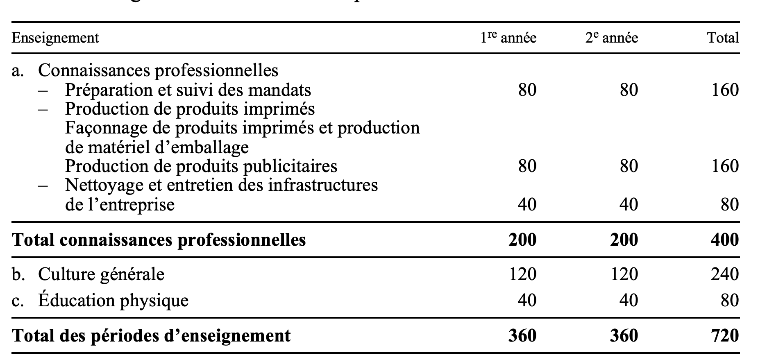
e Nettoyage et entretien des infrastructures de l’entreprise | 0 | 40 | 0 | 40 | 80 | Domaines de compétences opérationnelles, compétences opérationnelles et objectifs évaluateurs | 1er année | 2eme année | Total
 |  |  |  |  |  | a Préparation et suivi des mandats | 80 | 80 | 160
 |  |  |  |  |  | b et c et d | 80 | 80 | 160
Plan du semestre |  |  |  |  |  | e Nettoyage et entretien des infrastructures de l’entreprise | 40 | 40 | 80
Domaines de compétences opérationnelles, compétences opérationnelles et objectifs évaluateurs | 1er semestre | 2e semestre | 3e semestre | 4e semestre | Total |  | 200 | 200 | 400
a : Préparation et suivi des mandats | 60 | 20 | 40 | 40 | 160

a1 : Réceptionner les mandats d'impression, de façonnage ou de technique publicitaire confiés par le supérieur hiérarchique | 16 | 0 | 32 | 6 | 54

a2 : Recueillir, vérifier et préparer les données numériques pour la production de médias imprimés et le montage | 0 | 0 | 0 | 22 | 22

a3 : Préparer les matériaux et les matières nécessaires pour le trai- tement du papier, du carton et des pellicules | 12 | 20 | 0 | 0 | 32

a4 : Aménager le poste de travail au sein de l'entreprise de médias imprimés de manière sûre et ergonomique | 20 | 0 | 0 | 0 | 20

a5 : Préparer le déroulement des travaux relatifs aux médias impri- més | 12 | 0 | 8 | 8 | 28

a6 : Etablir un rapport sur les travaux relatifs aux médias imprimés et finaliser la documentation | 0 | 0 | 0 | 0 | 0

a7 : Clore les mandats d'impression, de façonnage ou de technique publicitaire | 0 | 0 | 0 | 4 | 4

b : Production de produits imprimés | 14 | 14 | 20 | 8 | 56

b1 : Régler les machines d’impression et leurs appareils périphériques | 8 | 3 | 20 | 0 | 31

b2 : Surveiller les travaux d'impression, documenter le processus de production et signaler les irrégularités | 6 | 7 | 0 | 0 | 13

b3 : Contrôler et documenter la qualité des produits imprimés | 0 | 0 | 0 | 8 | 8

b4 : Mélanger les encres en vue de l’impression | 0 | 4 | 0 | 0 | 4

c : Façonnage de produits imprimés et production de matériel d’emballage | 14 | 17 | 20 | 6 | 57
c1 : Régler les machines de façonnage et de production de matériel d'emballage ainsi que leurs appareils périphériques | 8 | 3 | 20 | 0 | 31

c2 : Surveiller les travaux de façonnage et de production de matériel d'emballage, documenter le processus de production et signaler les irrégularités | 6 | 6 | 0 | 0 | 12

c3 : Contrôler et documenter la qualité des produits finis et semi- finis issus du façonnage et de la production de matériel d'emballage | 0 | 0 | 0 | 6 | 6

c4 : Préparer les produits façonnés et le matériel d'emballage en vue de l'expédition | 0 | 8 | 0 | 0 | 8

d : Production de produits publicitaires | 12 | 9 | 20 | 6 | 47
d1 : Régler les machines de production de produits publicitaires et leurs appareils périphériques | 8 | 3 | 14 | 0 | 25

d2 : Surveiller les machines de production de produits publicitaires, documenter le processus de production et signaler les irrégularités | 4 | 6 | 0 | 0 | 10

d3 : Contrôler et documenter la qualité des produits publicitaires | 0 | 0 | 0 | 6 | 6

d4 : Prémonter, emballer et transporter les produits publicitaires | 0 | 0 | 2 | 0 | 2

d5 : Monter les produits publicitaires | 0 | 0 | 4 | 0 | 4

e : Nettoyage et entretien des infrastructures de l’entreprise | 0 | 40 | 0 | 40 | 80

e1 : Entretenir les outils et les machines de l'entreprise de médias imprimés | 0 | 0 | 0 | 24 | 24

e2 : Identifier les dérangements sur les machines de l’entreprise de médias imprimés et prendre les mesures nécessaires | 0 | 0 | 0 | 0 | 0

e3 : Nettoyer les machines, les outils et le poste de travail au sein de l'entreprise de médias imprimés | 0 | 20 | 0 | 0 | 20

e4 : Stocker et transporter le matériel et les produits semi-finis ainsi que les médias imprimés, le matériel d’emballage et les produits publicitaires | 0 | 8 | 0 | 0 | 8

e5 : Recycler ou éliminer les déchets d’emballages et les consom- mables | 0 | 12 | 0 | 16 | 28

